50线程执行1000次
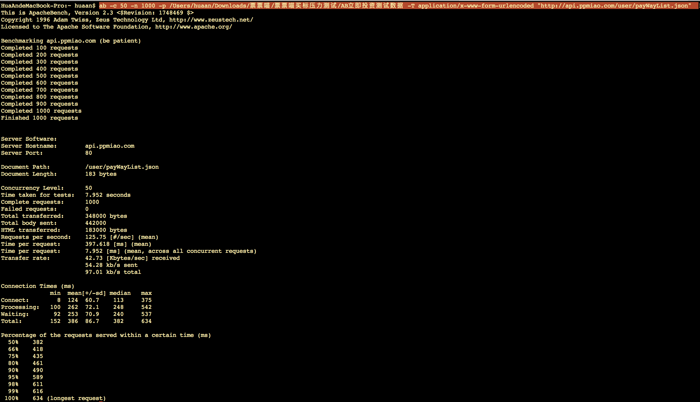
立即投资
ab -c 50 -n 1000 -p /Users/huaan/Downloads/票票喵/票票喵买标压力测试/AB立即投资测试数据 -T application/x-www-form-urlencoded "http://api.ppmiao.com/user/payWayList.json"

100线程执行10000次
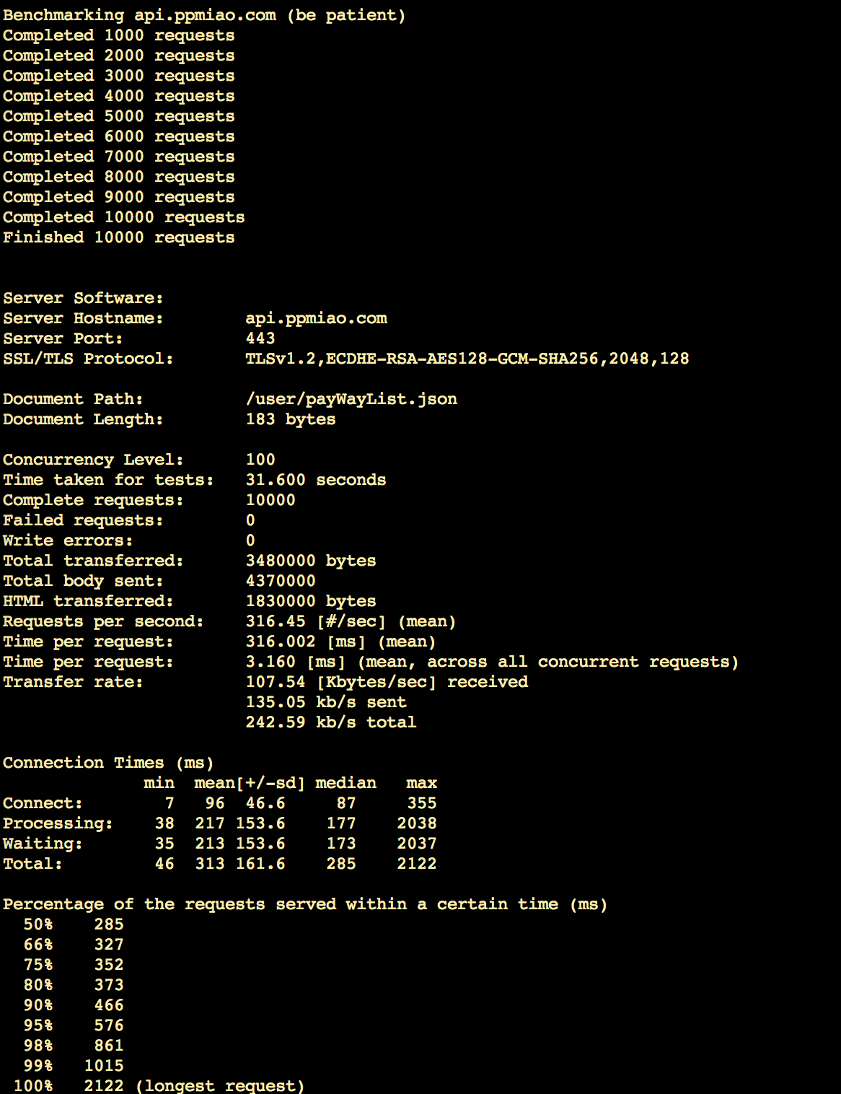
立即投资
ab -c 100 -n 10000 -p "ryx_Immediate_investment" -T application/x-www-form-urlencoded "https://api.ppmiao.com/user/payWayList.json"

200线程执行10000次
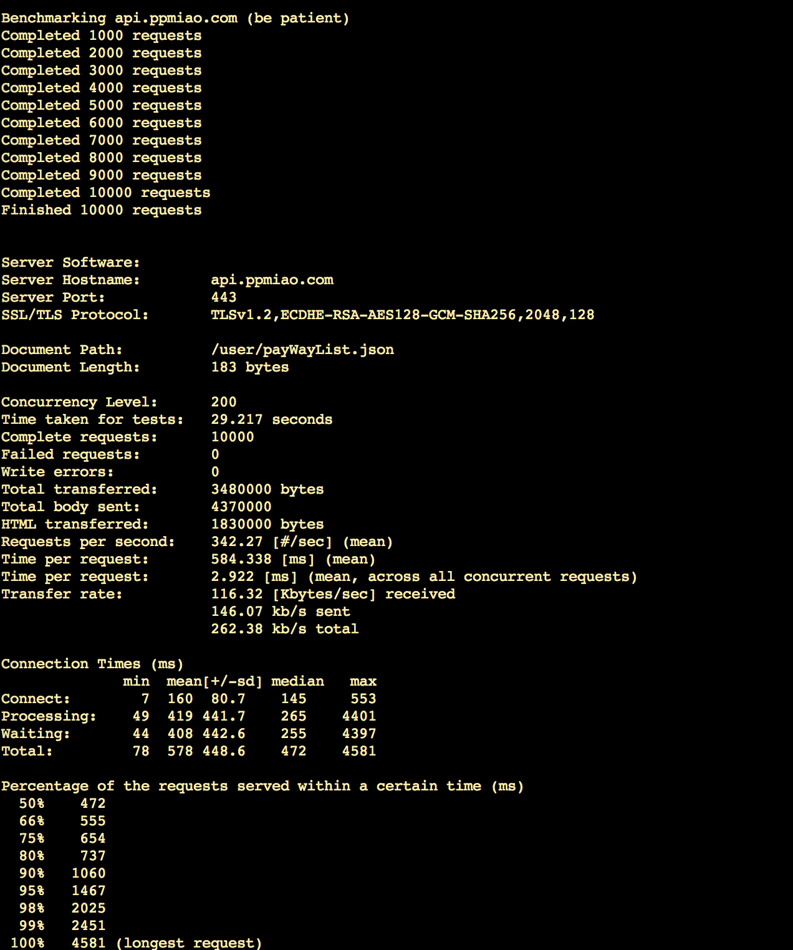
立即投资
ab -c 200 -n 10000 -p "ryx_Immediate_investment" -T application/x-www-form-urlencoded "https://api.ppmiao.com/user/payWayList.json"

300线程执行10000次
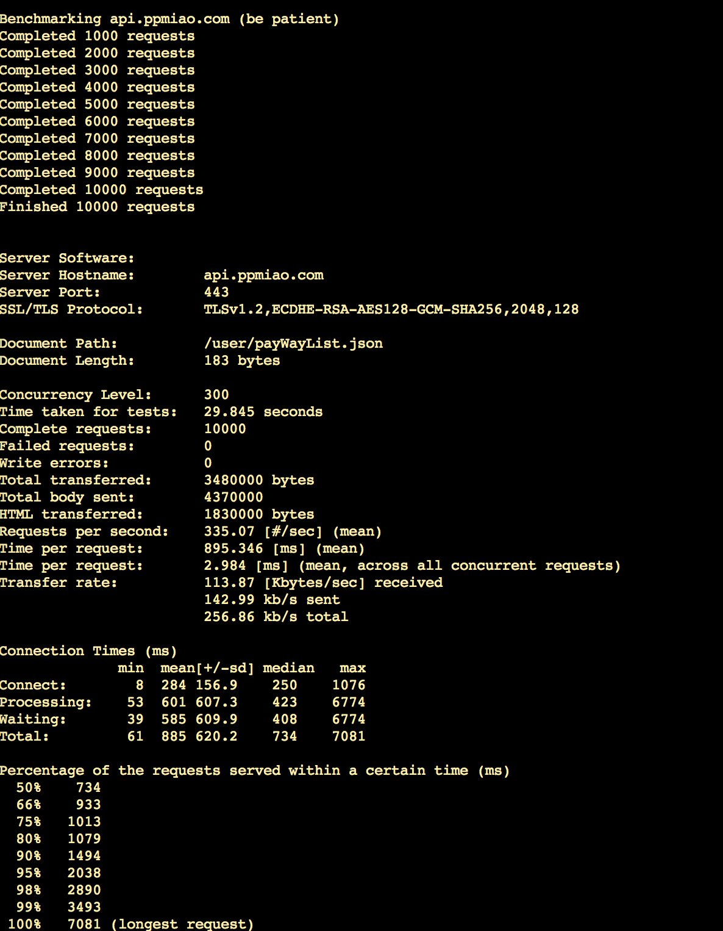
立即投资
ab -c 300 -n 10000 -p "ryx_Immediate_investment" -T application/x-www-form-urlencoded "https://api.ppmiao.com/user/payWayList.json"

400线程执行10000次
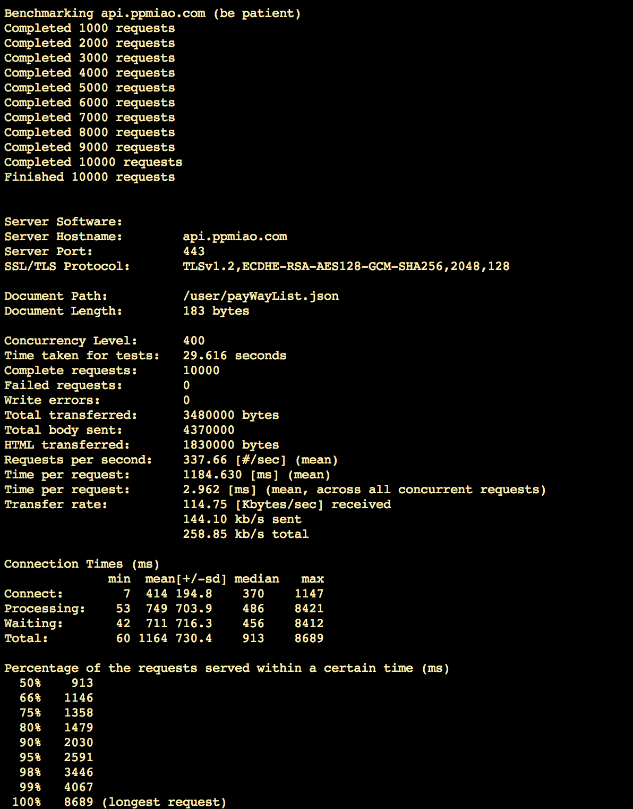
立即投资
ab -c 400 -n 10000 -p "ryx_Immediate_investment" -T application/x-www-form-urlencoded "https://api.ppmiao.com/user/payWayList.json"

500线程执行10000次
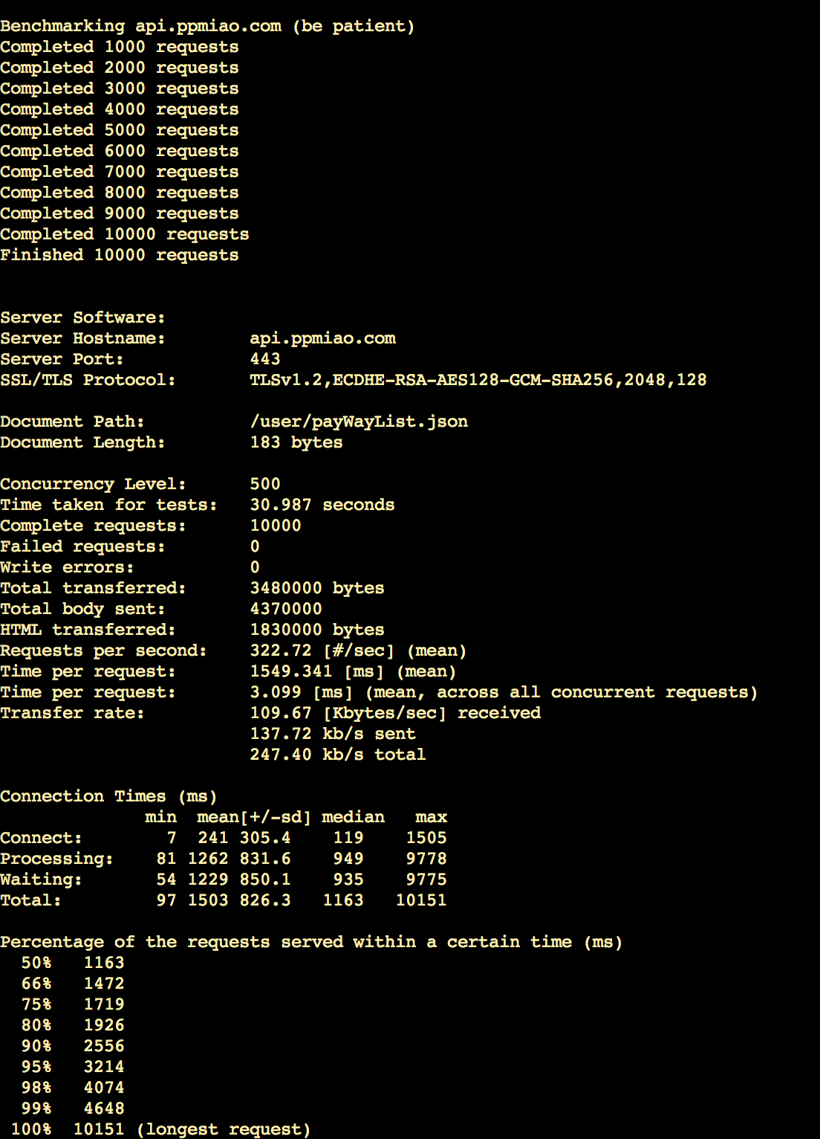
立即投资
ab -c 500 -n 10000 -p "ryx_Immediate_investment" -T application/x-www-form-urlencoded "https://api.ppmiao.com/user/payWayList.json"

